상품제안서
브리츠 포터블 LED RGB 램프 블루투스 스피커 | 상품코드: F21887

 |  |  |  |  |  |  | 02-412-0044 | www.easy1.co.kr
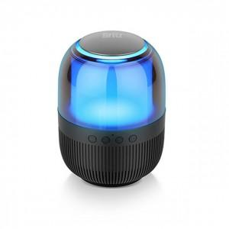 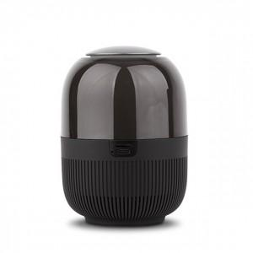

【상세/제작정보】

【인쇄/포장옵션】 | 레이저 / 포장지포장

【공급단가】 | 수량 | 50~ | 100~ | 300~ | 500~ | 1,000~
*VAT별도 | 단가 | 28,360원 | 27,920원 | 27,270원 | 26,180원 | 25,090원

【상품 URL】 | http://www.easy1.co.kr/src/goods_detail.php?gdno=21887

